Metodo de Biseccion
METODO DE BISECCION

En el estudio de este metodo primero se escoge la funsion a analizar y se designa sus intervalos en los puntos que se deseen estudiar. Se debe tener encuenta que la funsion a estudiar por este metodo debe tener la misma variable de estudio y presentar su funsion como un polinomio

 |  | columna
 | fila | 3X1 | 2X2 | X3 | = | 1
 |  | 5X1 | 3X2 | 4X3 | = | 2
 |  | X1 | X2 | -X3 | = | 1

analizando la matriz anteriormente presentada en la base de datos vemos que si la funsion se estudia por fila, el metodo de biseccion no se puede aplicar porque existen tres variables. Si se estudia por columna el metodo de biseccion no seria necesario aplicar porque solo setiene una funsion con una sola variable y un unico termino

para estudiar este metodo se aplicara una funsion como ejemplo

para hallar la solucion y encontrar las raices de la funsion se calcula un intervalo observando la imagen se calculara los intervalor (0,1) que se aproximan a una raiz de la ecuacion
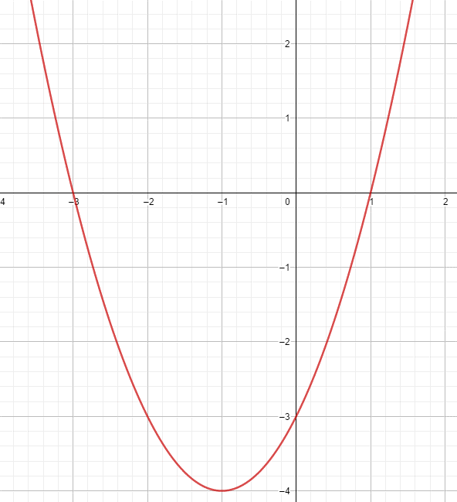
 |  |  |  | Para comenzar se calcula la funsion con los valores del intervalo
 |  | valores iniciales

 |  | 0 |  | g(0)= | -3 | como se puede observar el resultado de ambos valores (0,1) tiene signos diferentes, lo que permite continuar con el metodo
 |  | 1 |  | g(1)= | 0

 |  | En la imagen entre 0 y 1 en el eje X existe probablemente el valor de una de las raices de la ecuacion por ese motivo se escogio ese intervalo

 |  | ahora se calcula el punto medio del resultado obtenido

 |  |  |  | xr1= | 0.5 | el nuevo valor se evalua en la funsion

 |  |  |  | g(0,5)= | -1.75 | como el resultado es un valor negativo, entonces el valor del nuevo intervalo sera (0.5,1)

 |  | ahora se calcula el punto medio del resultado obtenido

 |  |  |  | xr2= | 0.75

 |  | se calcula un error de aproximadamente < 1%

 |  |  |  |  | error= | 33.333333333 | % | como se observa aun no se cumple el error por lo que se vuelve a calcular los valores repitiendo el proceso

 |  |  | interaccion | A | B | promedio | F(promedio) | error <1%
 |  |  | 1 | 0 | 1 | 0.5 | -1.75 | 100.00%
 |  |  | 2 | 0.5 | 1 | 0.75 | -0.9375 | 33.33%
 |  |  | 3 | 0.75 | 1 | 0.875 | -0.484375 | 14.29%
 |  |  | 4 | 0.875 | 1 | 0.9375 | -0.24609375 | 6.67%
 |  |  | 5 | 0.9375 | 1 | 0.96875 | -0.1240234375 | 3.23%
 |  |  | 6 | 0.96875 | 1 | 0.984375 | -0.062255859375 | 1.59%
 |  |  | 7 | 0.984375 | 1 | 0.9921875 | -0.031188964844 | 0.79% | < | 1%
 |  |  | 8 | 0.9921875 | 1 | 0.99609375 | -0.015609741211 | 0.39%
 |  |  | 9 | 0.99609375 | 1 | 0.998046875 | -0.0078086853027 | 0.20%

como se observa en la tabla una de las raices principales de la ecuacion es el 1

